BigDigital GameLab
Виды оружия | Выстрелов в ед. времени | Урон от одного выстрела | Вероятность промаха в зависимости от расстояния (удобно записывать в поле Inspector в Unity) |  |  |  |  |  |  |  |  |  | Вероятность пападания в процентах |  |  |  |  |  |  |  |  |  | Средний Урон |  |  |  |  |  |  |  |  |  | Damage
До балансировки |  |  | 1 | 2 | 3 | 4 | 5 | 6 | 7 | 8 | 9 | 10 | 1 | 2 | 3 | 4 | 5 | 6 | 7 | 8 | 9 | 10 | 1 | 2 | 3 | 4 | 5 | 6 | 7 | 8 | 9 | 10
Пистолет | 4 | 2 | 2 | 2 | 3 | 3 | 3 | 4 | 4 | 5 | 5 | 6 | 83.33% | 83.33% | 66.67% | 66.67% | 66.67% | 50.00% | 50.00% | 33.33% | 33.33% | 16.67% | 6.67 | 6.67 | 5.33 | 5.33 | 5.33 | 4.00 | 4.00 | 2.67 | 2.67 | 1.33 | 44 | ||||||||||||||||||||||||||||||||||||||||||||
Винтовка | 3 | 3 | 4 | 3 | 2 | 2 | 2 | 2 | 3 | 3 | 4 | 4 | 50.00% | 66.67% | 83.33% | 83.33% | 83.33% | 83.33% | 66.67% | 66.67% | 50.00% | 50.00% | 4.50 | 6.00 | 7.50 | 7.50 | 7.50 | 7.50 | 6.00 | 6.00 | 4.50 | 4.50 | 62 | ||||||||||||||||||||||||||||||||||||||||||||||||||||||||||||||
Дробовик | 1 | 10 | 2 | 2 | 3 | 3 | 4 | 5 | 6 |  |  |  | 83.33% | 83.33% | 66.67% | 66.67% | 50.00% | 33.33% | 16.67% |  |  |  | 8.33 | 8.33 | 6.67 | 6.67 | 5.00 | 3.33 | 1.67 | 0.00 | 0.00 | 0.00 | 40 | ||||||||||||||||||||||||||||||||||||||||
Снайперская | 1 | 8 | 6 | 5 | 4 | 4 | 3 | 3 | 2 | 2 | 2 | 2 | 16.67% | 33.33% | 50.00% | 50.00% | 66.67% | 66.67% | 83.33% | 83.33% | 83.33% | 83.33% | 1.33 | 2.67 | 4.00 | 4.00 | 5.33 | 5.33 | 6.67 | 6.67 | 6.67 | 6.67 | 49 | |||||||||||||||||||||||||||||||||||||||||||||||||
Пулемет | 6 | 1 | 3 | 3 | 4 | 4 | 5 | 5 | 6 | 6 |  |  | 66.67% | 66.67% | 50.00% | 50.00% | 33.33% | 33.33% | 16.67% | 16.67% |  |  | 4.00 | 4.00 | 3.00 | 3.00 | 2.00 | 2.00 | 1.00 | 1.00 | 0.00 | 0.00 | 20 | ||||||||||||||||||||
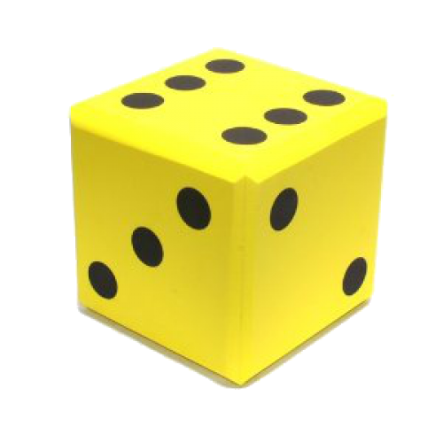

Виды оружия | Выстрелов в ед. времени | Урон от одного выстрела | Вероятность попадания в игровых единицах (удобно записывать в поле Инспектора в Unity) |  |  |  |  |  |  |  |  |  | Вероятность папоадания |  |  |  |  |  |  |  |  |  | Средний Урон |  |  |  |  |  |  |  |  |  | Damage
После балансировки |  |  | 1 | 2 | 3 | 4 | 5 | 6 | 7 | 8 | 9 | 10 | 1 | 2 | 3 | 4 | 5 | 6 | 7 | 8 | 9 | 10 | 1 | 2 | 3 | 4 | 5 | 6 | 7 | 8 | 9 | 10
Пистолет | 4 | 2 | 2 | 2 | 2 | 3 | 3 | 4 | 4 | 5 | 5 | 6 | 83.33% | 83.33% | 83.33% | 66.67% | 66.67% | 50.00% | 50.00% | 33.33% | 33.33% | 16.67% | 6.67 | 6.67 | 6.67 | 5.33 | 5.33 | 4.00 | 4.00 | 2.67 | 2.67 | 1.33 | 45 | |||||||||||||||||||||||||||||||||||||||||||||
Винтовка | 3 | 3 | 4 | 3 | 3 | 3 | 3 | 3 | 3 | 4 | 4 | 5 | 50.00% | 66.67% | 66.67% | 66.67% | 66.67% | 66.67% | 66.67% | 50.00% | 50.00% | 33.33% | 4.50 | 6.00 | 6.00 | 6.00 | 6.00 | 6.00 | 6.00 | 4.50 | 4.50 | 3.00 | 53 | |||||||||||||||||||||||||||||||||||||||||||||||||||||
Дробовик | 1 | 10 | 1 | 2 | 2 | 3 | 4 | 5 | 6 |  |  |  | 100.00% | 83.33% | 83.33% | 66.67% | 50.00% | 33.33% |  |  |  |  | 10.00 | 8.33 | 8.33 | 6.67 | 5.00 | 3.33 | 0.00 | 0.00 | 0.00 | 0.00 | 42 | ||||||||||||||||||||||||||||||||||||||||||
Снайперская | 1 | 8 | 6 | 5 | 4 | 4 | 3 | 3 | 3 | 2 | 2 | 1 | 16.67% | 33.33% | 50.00% | 50.00% | 66.67% | 66.67% | 66.67% | 83.33% | 83.33% | 100.00% | 1.33 | 2.67 | 4.00 | 4.00 | 5.33 | 5.33 | 5.33 | 6.67 | 6.67 | 8.00 | 49 | |||||||||||||||||||||||||||||||||||||||||||||||||
Пулемет | 7 | 2 | 3 | 3 | 4 | 4 | 5 | 5 | 6 | 6 |  |  | 66.67% | 66.67% | 50.00% | 50.00% | 33.33% | 33.33% | 16.67% | 16.67% |  |  | 9.33 | 9.33 | 7.00 | 7.00 | 4.67 | 4.67 | 2.33 | 2.33 | 0.00 | 0.00 | 47 | |||||||||||||||||||||||||||||||||||||||||||||||

DMR | 2 | 5 | 6 | 5 | 4 | 3 | 2 | 2 | 3 | 4 | 4 | 4 | 16.67% | 33.33% | 50.00% | 66.67% | 83.33% | 83.33% | 66.67% | 50.00% | 50.00% | 50.00% | 1.67 | 3.33 | 5.00 | 6.67 | 8.33 | 8.33 | 6.67 | 5.00 | 5.00 | 5.00 | 55 | |||||||||||||||||||||||||||||||||||||||||||||||||||||||

